报价单
办公家具报价单
序号 | 货物名称 | 参考图片及尺寸 （具体以科室需求为准） | 数量 | 单位 | 材质说明 | 单价 | 小计
1 | 操作台 | 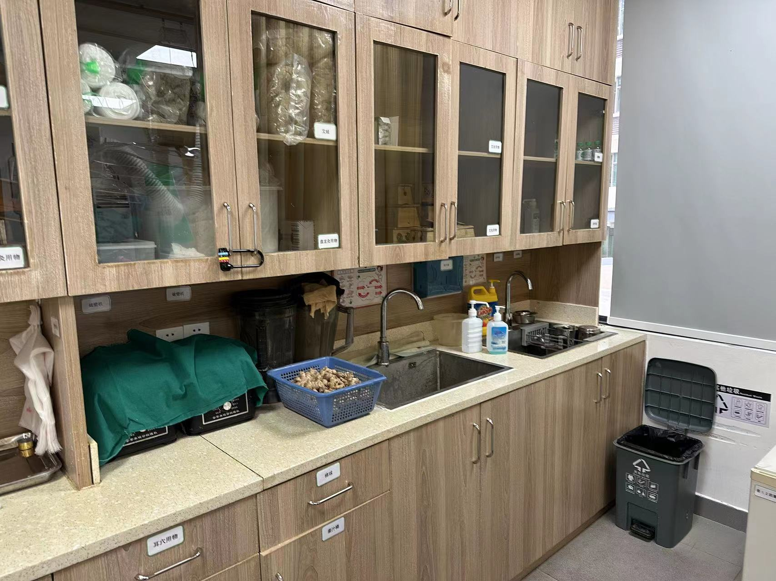 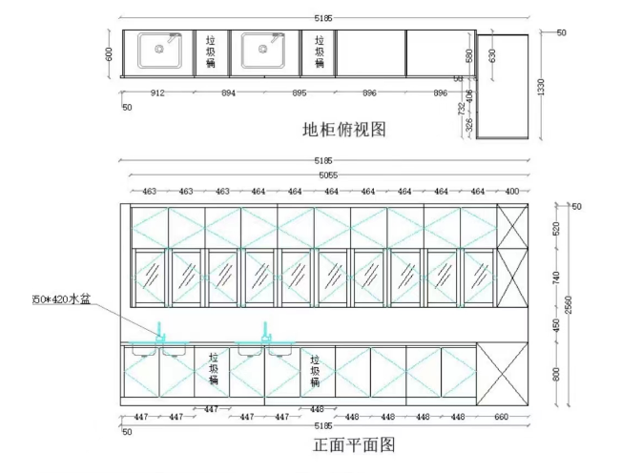 | 1 | 个 | 1、基材：采用优质环保E0级生态刨花板，经防虫、防腐等化学处理，甲醛释放量≤0.124mg/L，各项性能及环保指标均符合国家标准；表面采用优质双面有色饰面，表面耐磨、耐刮、易清洁；台面采用石英石/大理石，手感舒适。报价含洗手盆水龙头二套。 |  |  | 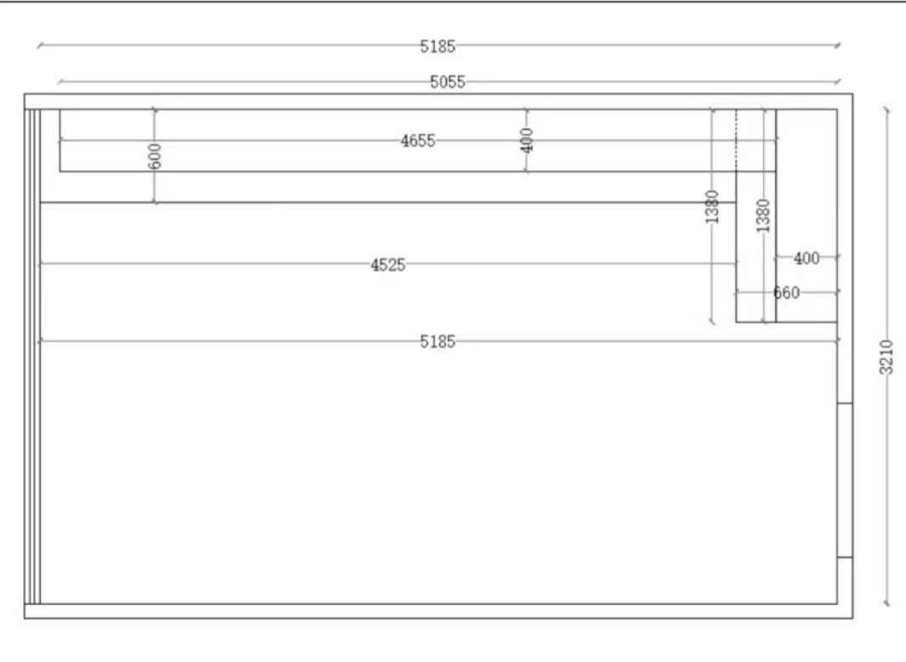
2 | 合计（元）： |  |  | ¥0
备注： 1.本报价含税，包含运输安装等一切费用， 2.产品质保≥5年，终身维护。 3.实物为三个可活动柜体（非一体式）

